CasoDePrueba10
EJECUCION 1 | CASO DE PRUEBA INICIAL
 | Id de Caso |  |  |  | CP010
 | Nombre de Caso de prueba |  |  |  | Programar clase
 | Estado del Caso de Prueba |  |  |  | Nuevo
 | Responsable |  |  |  | Juan Jose Peña
 | Objetivo |  |  |  | Programar clase
 | Precondiciones |  |  |  | Usuario autenticado, replicando los pasos del CP001 (Inicio de Sesión)
 | Escrito por: |  |  |  | Miguel Montaño
 | Fecha de Creación |  |  |  | 2025-05-07
 | Commit
 | Fecha Ejecución
 | N° | Paso a Paso |  |  | Resultado Esperado |  | Mensaje | Exitoso |  | Evidencia (parte inferior)
 |  |  |  |  |  |  |  | Si | No
 | 1 | En la página principal, clickear el botón "Clases" ubicado en la barra en la vista de eventos que se encuentra en la primera imagen que parece al darle clikc, y aparece un buton para dirigirce a calendario |  |  | Redirección a la página "Clases" donde se mostrará el calendario |  |  | x |  | EV01
 | 2 | Selecciona un dia en el calendario y luego se hace click en el boton de programar clase |  |  | Se despliega un formulario para apoder realizar el proceso de creacion de la clase |  |  | x |  | EV02
 | 3 | En el formulario deberá seleccionar y registrar en el espacio de "Profesor", "Sede", "Hora", "Clase" y "Nivel" |  |  | Caja de texto con la información registrada o lista desplegable dependiendo del dato |  |  | x |  | EV03, EV04, EV05, EV06
 | 4 | Clickear el botón "Guardar" |  |  | Al programar la clase, se muestra un pop-up con el mensaje "Clase Programada" |  |  | x |  | EV07
 | Resultado esperado del caso de prueba |  |  |  | Vincular el usuario a una clase previamente creada mostrándola en el calendario |  |  |  |  | Resultado
 | campos |  | Profesor | Sede |  | Hora |  | Clase |  | Dificultad
 | ejemplo |  | Carlos | Principal |  | 10:00 a.m. |  | Salsa |  | Avanzado

 | Tipo campo |  | string | string |  | time |  | String |  | Enum
 | Restricción |  | N/A | N/A |  | N/A |  | N/A |  | N/A
 | Valor por defecto |  | N/A | N/A |  | N/A |  | N/A |  | N/A
 | Permite modificar |  | SI | SI |  | SI |  | SI |  | SI
 | Obligatorio |  | SI | SI |  | SI |  | SI |  | SI
EJECUCION 1 | EVIDENCIAS
 | N° | Paso a Paso |  | 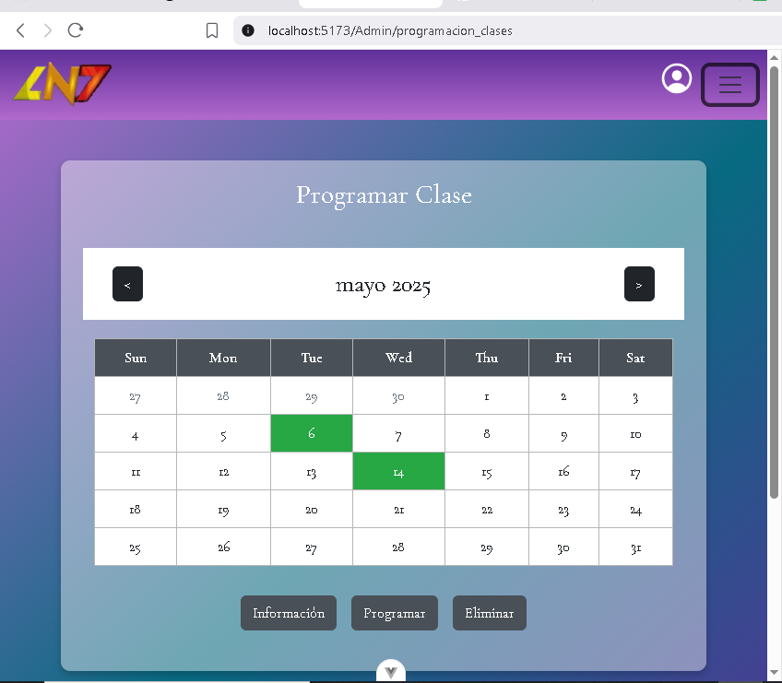
 | EV01 | En la página principal, clickear el botón "Clases" ubicado en la barra en la vista de eventos que se encuentra en la primera imagen que parece al darle clikc, y aparece un buton para dirigirce a calendario

 | EV02 | Selecciona un dia en el calendario y luego se hace click en el boton de programar clase |  | 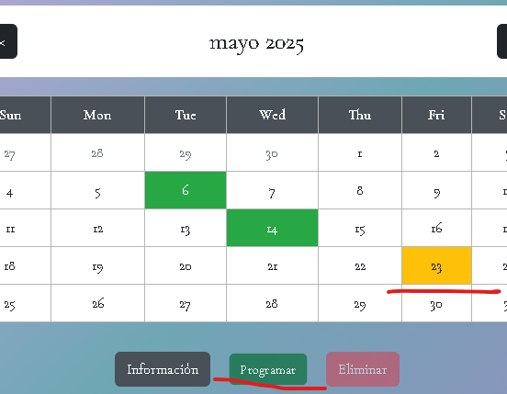

 | EV03, EV04, EV05, EV06 | En el formulario deberá seleccionar y registrar en el espacio de "Profesor", "Sede", "Hora", "Clase" y "Nivel" |  | 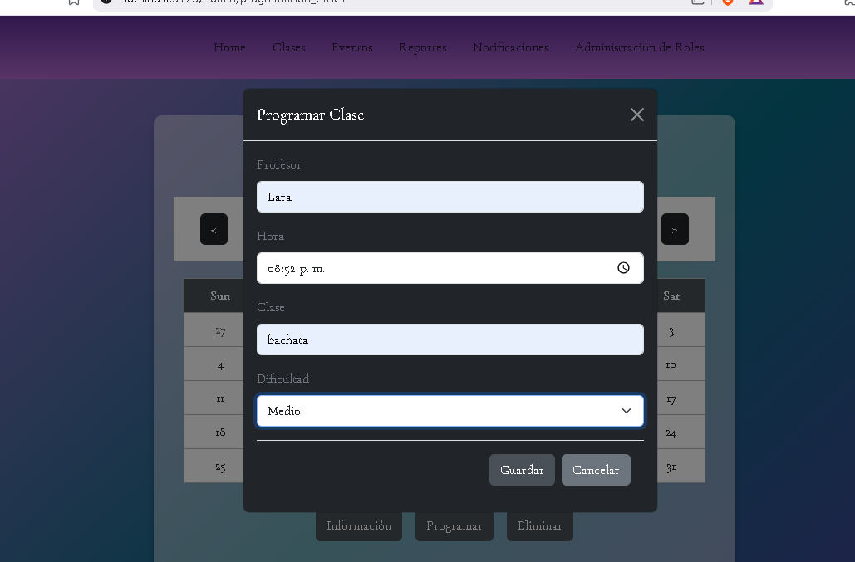

 | EV07 | Clickear el botón "Guardar" |  | 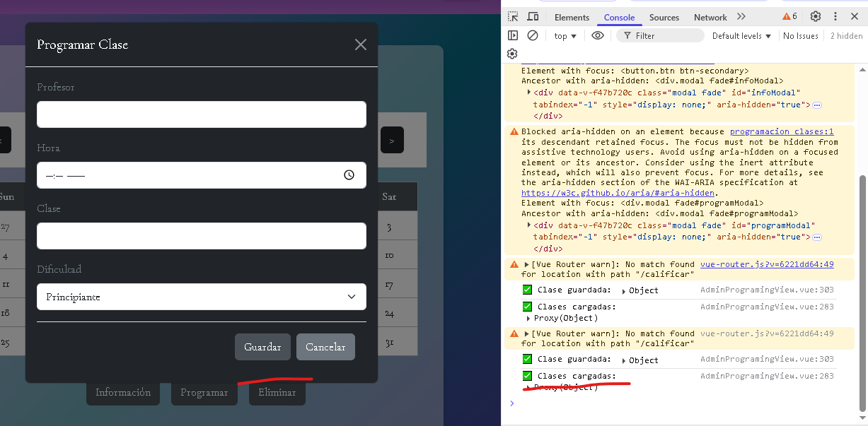

 | RESULTADO

CasoDePrueba11
EJECUCION 1 | CASO DE PRUEBA INICIAL |  |  |  |  |  |  |  | EJECUCION 2 | CASO DE PRUEBA (REVISIÓN)
 | Id de Caso |  |  | CP011
 | Nombre de Caso de prueba |  |  | Eliminar Clase |  |  |  |  |  | Fecha Ejecución:
 | Estado del Caso de Prueba |  |  | Nuevo |  |  |  |  |  | Id de Caso
 | Responsable |  |  | Juan Jose Peña |  |  |  |  |  | Nombre de Caso de prueba |  |  |  | Realizar cotización sin resgistrar informacion
 | Objetivo |  |  | Eliminar Clase |  |  |  |  |  | Estado del Caso de Prueba |  |  |  | Nuevo
 | Precondiciones |  |  | Usuario autenticado, replicando los pasos del CP001 (Inicio de Sesión). Clase programada |  |  |  |  |  | Responsable |  |  |  | John Styven Rondon Useche
 | Escrito por: |  |  | Miguel Montaño |  |  |  |  |  | Objetivo |  |  |  | Que el sistema no permita realizar cotizacion de una moto sin registrar el formulario.
 | Fecha de Creación |  |  | 2025-05-07 |  |  |  |  |  | Precondiciones |  |  |  | Ingresar al modulo de motocicletas
 | Fecha Ejecución |  |  | 2025-05-07 |  |  |  |  |  | Escrito por: |  |  |  | John Styven Rondon Useche
 | N° | Paso a Paso |  | Resultado Esperado | Mensaje | Evaluación |  | Evidencia (parte inferior) |  | Fecha Ejecución
 |  |  |  |  |  | Si | No |  |  | N° | Paso a Paso |  |  | Resultado Esperado |  | Mensaje | Evaluación |  | Evidencia (parte inferior)
 | 1 | En la página principal, clickear el botón "Clases" ubicado en la barra en la vista de eventos que se encuentra en la primera imagen que parece al darle clikc, y aparece un buton para dirigirce a calendario |  | Redirección a la página "Clases" donde se mostrará el calendario |  |  |  | EV01 |  |  |  |  |  |  |  |  | Si | No
 | 2 | Selecciona un dia en el calendario en el cuál haya una clase programada y luego se hace click en el boton de eliminar clase |  | Se muestra un modal con la informacion de la clase y las opciones "eliminar" y "cancelar" |  |  |  | EV02
 | 3 | Clickear el botón "Eliminar" |  | Al eliminar la clase, se muestra un pop-up con el mensaje "Clase Eliminada" |  |  |  | EV03 |  | 1
 |  |  |  |  |  |  |  |  |  | Resultado esperado del caso de prueba |  |  |  | El sistema notifica que hacen falta campos requeridos y no dejar visualizar la cotizacion |  |  |  |  | Resultado
 | Resultado esperado del caso de prueba |  |  | Desvincular al usuario de una clase previamente creada y programada que se dejará de mostrar en el calendario |  |  |  | Resultado |  | campos |  | Motos | Ingresos mensuales |  | Actividad economica |  | Plazo en meses |  | Cuoto inicial
 | campos |  |  |  |  |  |  |  |  | ejemplo
 | ejemplo
 |  |  |  |  |  |  |  |  |  | Tipo campo
 | Tipo campo |  |  |  |  |  |  |  |  | Restricción
 | Restricción |  |  |  |  |  |  |  |  | Valor por defecto
 | Valor por defecto |  |  |  |  |  |  |  |  | Permite modificar
 | Permite modificar |  |  |  |  |  |  |  |  | Obligatoriedad
 | Obligatoriedad |  |  |  |  |  |  |  |  | EVIDENCIAS
EJECUCION 1 | EVIDENCIAS |  |  |  |  |  |  |  | EJECUCION 2 | N° | Paso a Paso
 | N° | Paso a Paso | 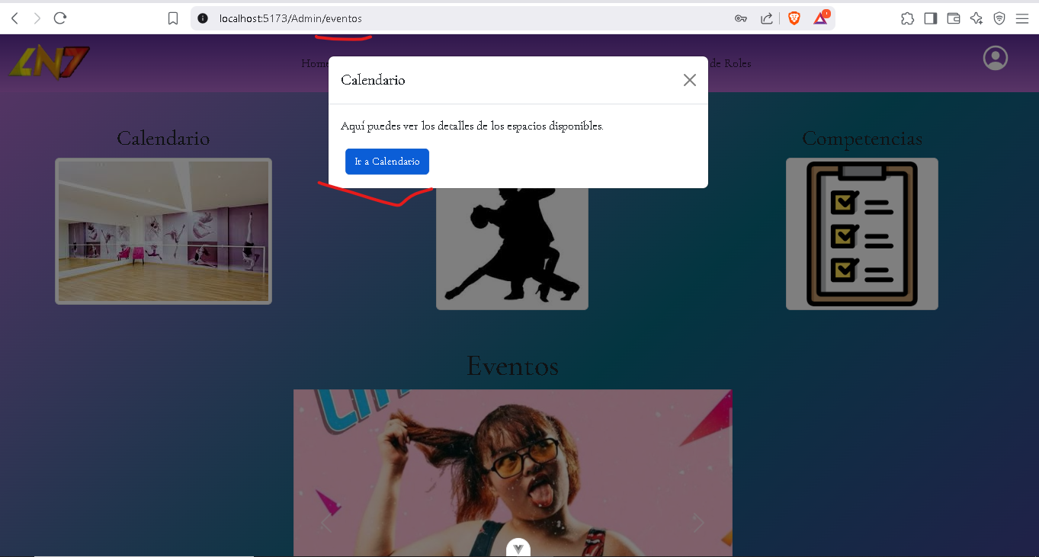 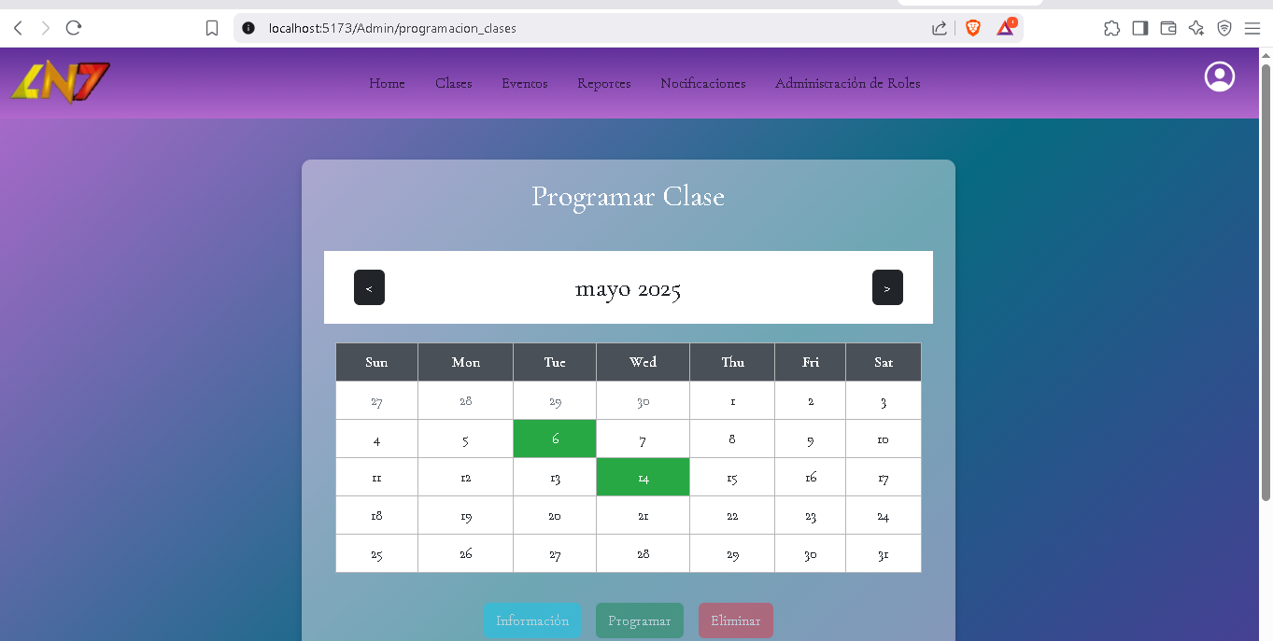 |  |  |  |  |  |  | EV01
 | EV01 | En la página principal, clickear el botón "Clases" ubicado en la barra en la vista de eventos que se encuentra en la primera imagen que parece al darle clikc, y aparece un buton para dirigirce a calendario

 |  |  |  |  |  |  |  |  |  | EV02
 | EV02 | Selecciona un dia en el calendario en el cuál haya una clase programada y luego se hace click en el boton de eliminar clase | 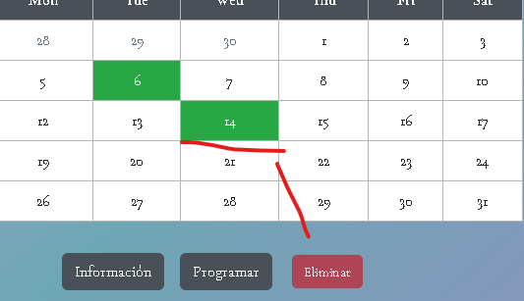

 |  |  |  |  |  |  |  |  |  | EV03
 | EV03 | Clickear el botón "Eliminar" | 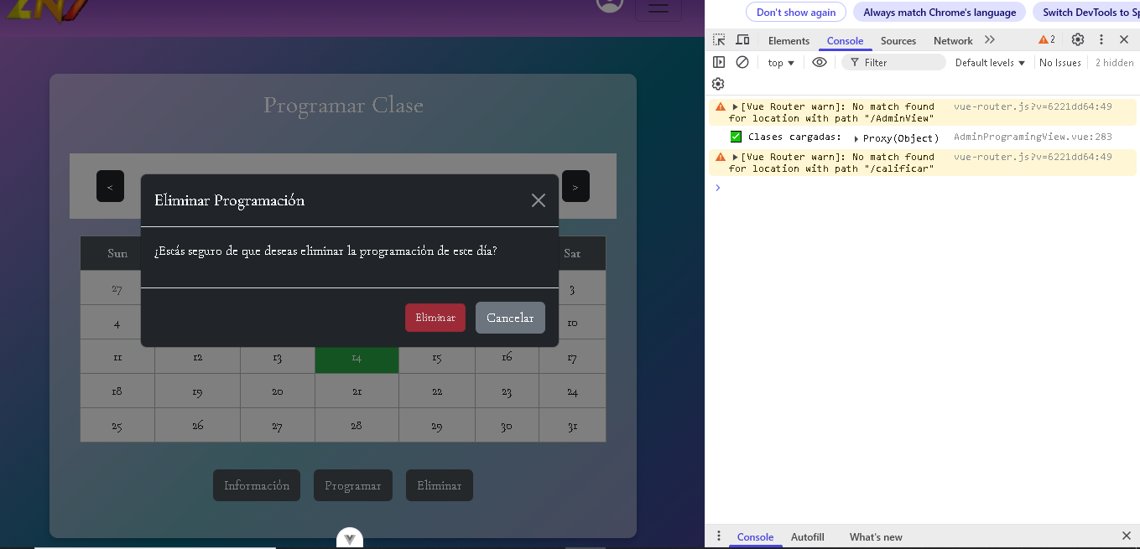 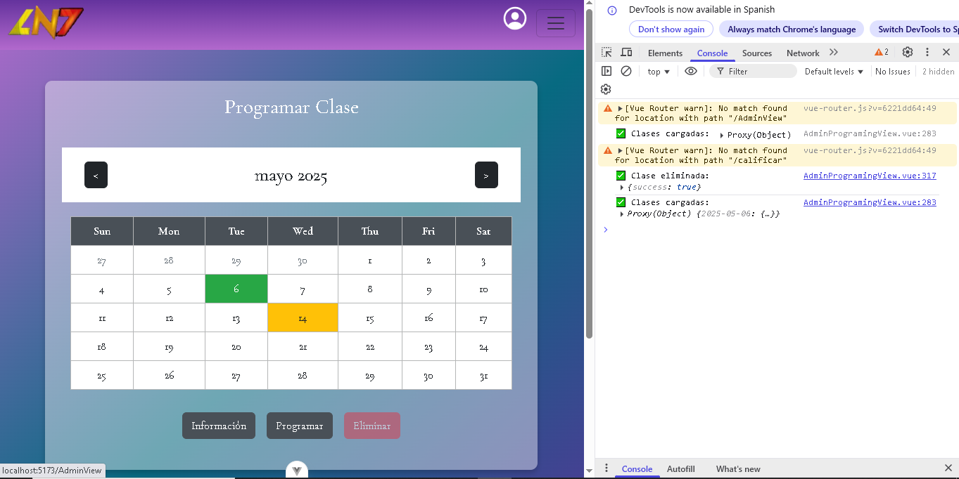

 |  |  |  |  |  |  |  |  |  | EV05
 | RESULTADO

 |  |  |  |  |  |  |  |  |  | RESULTADO

CasoDePrueba13
CASO DE PRUEBA INICIAL |  |  |  |  |  |  |  | EJECUCION 2 | CASO DE PRUEBA (REVISIÓN)
Id de Caso |  |  | CP013
Nombre de Caso de prueba |  |  | Visualizar Detalles de las clases |  |  |  |  |  | Fecha Ejecución:
Estado del Caso de Prueba |  |  | Nuevo |  |  |  |  |  | Id de Caso
Responsable |  |  | Juan Jose Peña |  |  |  |  |  | Nombre de Caso de prueba |  |  |  | Realizar cotización sin resgistrar informacion
Objetivo |  |  | Visualizar toda la informacion de las clases |  |  |  |  |  | Estado del Caso de Prueba |  |  |  | Nuevo
Precondiciones |  |  | Usuario autenticado, replicando los pasos del CP001 (Inicio de Sesión). Clase programada |  |  |  |  |  | Responsable |  |  |  | John Styven Rondon Useche
Escrito por: |  |  | Miguel Montaño |  |  |  |  |  | Objetivo |  |  |  | Que el sistema no permita realizar cotizacion de una moto sin registrar el formulario.
Fecha de Creación |  |  | 2025-05-07 |  |  |  |  |  | Precondiciones |  |  |  | Ingresar al modulo de motocicletas
Fecha Ejecución |  |  | 2025-05-07 |  |  |  |  |  | Escrito por: |  |  |  | John Styven Rondon Useche
N° | Paso a Paso |  | Resultado Esperado | Mensaje | Evaluación |  | Evidencia (parte inferior) |  | Fecha Ejecución
 |  |  |  |  | Si | No |  |  | N° | Paso a Paso |  |  | Resultado Esperado |  | Mensaje | Evaluación |  | Evidencia (parte inferior)
1 | En la página principal, clickear el botón "Clases" ubicado en la barra en la vista de eventos que se encuentra en la primera imagen que parece al darle clikc, y aparece un buton para dirigirce a calendario |  | Redirección a la página "Clases" donde se mostrará el calendario |  |  |  | EV01 |  |  |  |  |  |  |  |  | Si | No
2 | Selecciona un dia en el calendario en el cuál haya una clase programada y luego se hace click en el boton "Información" para visualizar los detalles de la clase |  | Se muestra un modal con la respectiva información de la clase |  |  |  | EV02 |  | 1
 |  |  |  |  |  |  | EV03 |  | 2
 |  |  |  |  |  |  |  |  | 3
 |  |  |  |  |  |  |  |  | Resultado esperado del caso de prueba |  |  |  | El sistema notifica que hacen falta campos requeridos y no dejar visualizar la cotizacion |  |  |  |  | Resultado
Resultado esperado del caso de prueba |  |  | Mostrar la información detallada de las clases previamente creadas y vinculadas (programadas) al usuario mostrándola en un modal |  |  |  | Resultado |  | campos |  | Motos | Ingresos mensuales |  | Actividad economica |  | Plazo en meses |  | Cuoto inicial
campos |  |  |  |  |  |  |  |  | ejemplo
ejemplo
 |  |  |  |  |  |  |  |  | Tipo campo
Tipo campo |  |  |  |  |  |  |  |  | Restricción
Restricción |  |  |  |  |  |  |  |  | Valor por defecto
Valor por defecto |  |  |  |  |  |  |  |  | Permite modificar
Permite modificar |  |  |  |  |  |  |  |  | Obligatoriedad
Obligatoriedad |  |  |  |  |  |  |  |  | EVIDENCIAS
EVIDENCIAS |  |  |  |  |  |  |  | EJECUCION 2 | N° | Paso a Paso
N° | Paso a Paso |  |  |  |  |  |  |  | EV01
EV01 | En la página principal, clickear el botón "Clases" ubicado en la barra en la vista de eventos que se encuentra en la primera imagen que parece al darle clikc, y aparece un buton para dirigirce a calendario

 |  |  |  |  |  |  |  |  | EV02
EV02 | Selecciona un dia en el calendario en el cuál haya una clase programada y luego se hace click en el boton "Información" para visualizar los detalles de la clase | 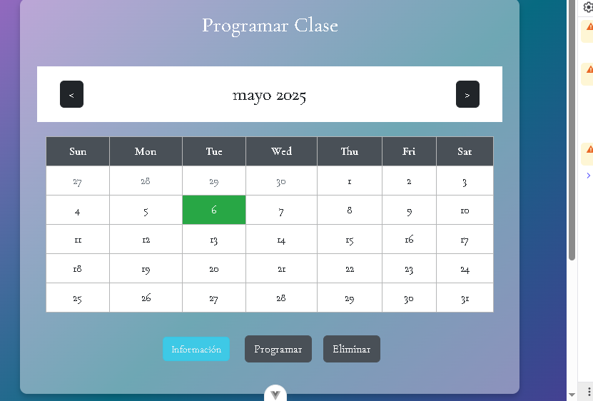 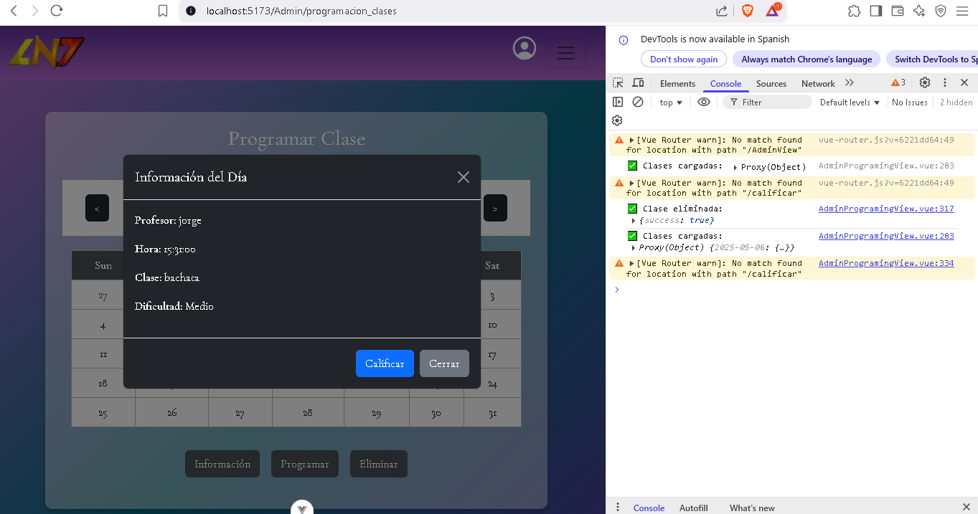

 |  |  |  |  |  |  |  |  | EV03
EV03

 |  |  |  |  |  |  |  |  | EV05
RESULTADO

 |  |  |  |  |  |  |  |  | RESULTADO

